レボフロキサシン点眼液0.5％「日点」
製品別比較表
 |  |  |  | 2026年7月改訂
 | 後発品 |  | 標準品
商 品 名 | レボフロキサシン点眼液0.5％「日点」
会 社 名 | ロートニッテン株式会社
規 格 | 1mL中にレボフロキサシン水和物を5mg含有
薬効分類 | 広範囲抗菌点眼剤
薬 価 | 20.80 | 円／1mL | 42.60 | 円／1mL
薬価差 | 21.80 |  | 円(1mL)
１瓶薬価差 | 109.00 |  | 円（5mL)
効能・効果 | 〈適応菌種〉 本剤に感性のブドウ球菌属、レンサ球菌属、肺炎球菌、腸球菌属、ミクロコッカス属、モラクセラ属、コリネバクテリウム属、クレブシエラ属、エンテロバクター属、セラチア属、プロテウス属、モルガネラ・モルガニー、インフルエンザ菌、ヘモフィルス・エジプチウス(コッホ・ウィークス菌)、シュードモナス属、緑膿菌、ステノトロホモナス(ザントモナス)・マルトフィリア、アシネトバクター属、アクネ菌 〈適応症〉 眼瞼炎、涙嚢炎、麦粒腫、結膜炎、瞼板腺炎、角膜炎(角膜潰瘍を含む)、眼科周術期の無菌化療法 【標準品と同じ】
用法・用量 | 通常、1回1滴、1日3回点眼する。なお、症状により適宜増減する。 【標準品と同じ】
添 加 剤 | 塩化ナトリウム、pH調節剤 |  | 塩化ナトリウム、pH調節剤
規制区分 貯 法 | 規制区分：処方箋医薬品 室温保存 （外箱開封後は、遮光して保存すること。） |  | 規制区分：処方箋医薬品 室温保存 （外箱開封後は、遮光して保存すること。）
製品の 性 状 | 商品名 | 性 状 |  | 剤形写真
 | レボフロキサシン 点眼液0.5％「日点」 | 性状：微黄色～淡黄色澄明、無菌水性点眼剤 pH：6.2～6.8 浸透圧比：1.0～1.1
 | 標準品 | 性状：微黄色～淡黄色澄明、無菌水性点眼剤 pH：6.2～6.8 浸透圧比：1.0～1.1
安定性 ＊後発品 | 加速試験(40℃、75％RH、6ヵ月、最終包装製品)： いずれの項目(性状、pH、浸透圧比、含量)も規格内
生物学的 同等性 | 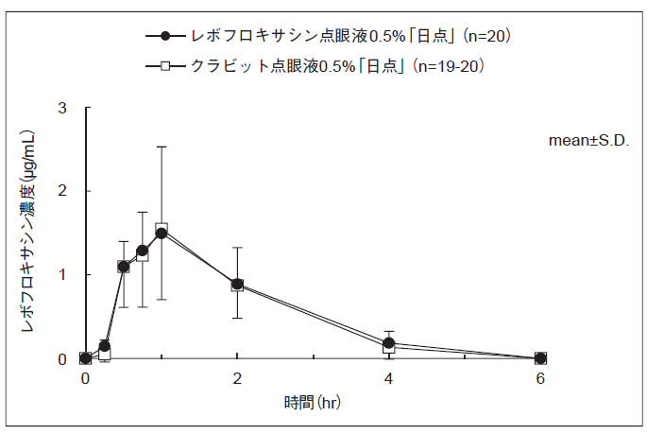 〔家兎眼房水移行性試験〕 家兎の結膜嚢内にレボフロキサシン点眼液0.5％「日点」とクラビット点眼液0.5％をそれぞれ50μL点眼投与して、家兎眼房水中のレボフロキサシン濃度を測定した結果、生物学的同等性判定のパラメータである両群のCmaxの対数値の平均値の差は0.017であり、生物学的同等性の判定基準log（0.90）～log（1.11）（-0.046～0.045）を満たしたことから、生物学的同等性が確認された。
 | 〔家兎実験的眼感染モデルに対する効果〕 家兎緑膿菌角膜感染モデルに対する効果について、レボフロキサシン点眼液0.5％「日点」とクラビット点眼液0.5％を1日3回、3日間点眼して比較した。両剤ともに生理食塩液に対して有意な眼症状スコアの減少が認められた。また両剤間に有意差は認められず、生物学的同等性が確認された。 家兎ブドウ球菌前眼房感染モデルに対する効果について、レボフロキサシン点眼液0.5％「日点」とクラビット点眼液0.5％を1日3回、3日間点眼して比較した。両剤ともに生理食塩液に対して有意な眼症状スコアの減少が認められた。また両剤間に有意差は認められず、生物学的同等性が確認された。
連 絡 先

